常見問題
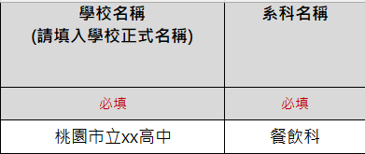
1.校方聯絡人表與學生名單，科系填寫不一。
2.校方聯絡人表與學生名單，學校填寫名稱不一。

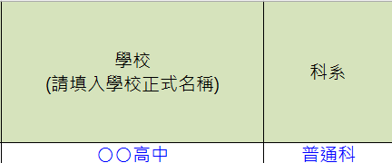

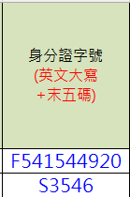
3.身分證字碼無依照格式填寫!(英文第一碼+數字末五碼)

 |  | 錯誤範例:身分證打全碼或少一碼

4.一定要填寫一名指導老師(不可填寫無)

 | 錯誤範例:每一位參賽選手都需要一位指導老師
 | (可重複)

5.若無國際證照請在欄位填寫無(有填寫英文國際證照，請要於繳交資料時附上證照佐證，否則無法認列加分)

6.競賽級別填寫錯誤，請依照學制對照表與實施要點規範填寫。
錯誤範例
正確範例
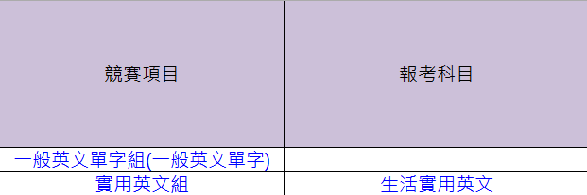


7.競賽項目與報考科目填寫錯誤或格式有誤，請務必依照範例格式與學制報名對照表填寫。
學制表在這!

